Трикотаж
 |  |  |  | info@likadress.ru | К оплате: | 0.00 руб
 |  | Прайс-каталог | 8-800-250-95-37

 |  | производителя трикотажа LikaDress.ru |  | ул. Наговицыной-Икрянистовой, д. 6
 |  | 01.03.2024 13:50 |  | г. Иваново, Россия, 153002
Фотография | Артикул | Название | Ссылка на сайт | Размер | От 1 шт | Цена со скидкой от 1 шт | от 3000р | Цена со скидкой от 3000р | от 25000р | Цена со скидкой от 25000р | от 45000р | Цена со скидкой от 45000р | Заказ, шт | Сумма
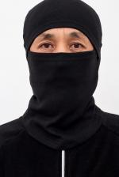 | 9072 | Балаклава Ч Арт. 9072 | https://likadress.ru/catalog/golovnie_ubori/~balaklava_ch | универсальный | 322.00 руб | Без скидки | 322.00 руб | Без скидки | 306.00 руб | Без скидки | 290.00 руб | Без скидки | 0 | 0.00 руб

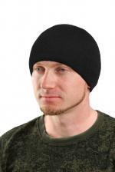 | 6928 | Шапка трикотаж на флисе Арт. 6928 | https://likadress.ru/catalog/golovnie_ubori/~shapka_trikotazh_na_flise | 54 | 276.00 руб | Без скидки | 276.00 руб | Без скидки | 263.00 руб | Без скидки | 249.00 руб | Без скидки | 0 | 0.00 руб

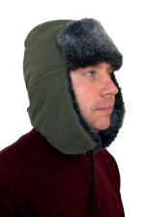 | 6983 | Шапка ушанка мех Арт. 6983 | https://likadress.ru/catalog/golovnie_ubori/~shapka_ushanka_mex | 57 | 745.00 руб | Без скидки | 745.00 руб | Без скидки | 708.00 руб | Без скидки | 671.00 руб | Без скидки | 0 | 0.00 руб

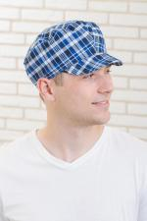 | 5265 | Кепка мужская Арт. 5265 | https://likadress.ru/catalog/golovnie_ubori/~kepka_muzhskaya | 57 | 190.00 руб | Без скидки | 124.00 руб | Без скидки | 118.00 руб | Без скидки | 112.00 руб | Без скидки | 0 | 0.00 руб

